SVN
설치
 | "[스크래핑센터] SVN관리" 콜라보에서 계정요청 iBase/Scraping/ScrapingXE
 | (레드마인 ID/아이디명 + 55)

 | https://tortoisesvn.net/downloads.html/

 | C드라이버에 Workspace 폴더생성
 | Workspace 폴더에 iBase / Scraping / ScrapingXE 폴더생성
 | 우클릭 > SVN Checkout…
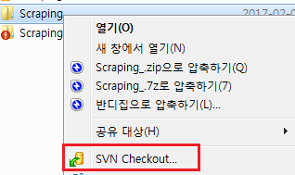

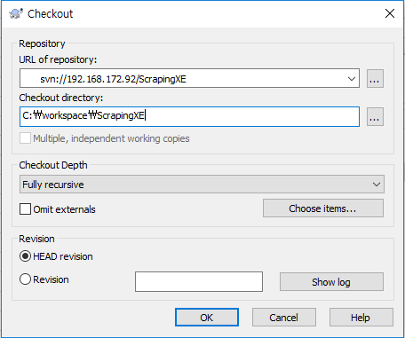

 | URL of repository 에 아래 URL입력해서 각 폴더랑 매칭시켜서 설치 (콜라보에 요청한 계정으로 접속)
 | svn://192.168.172.92/Scraping
 | svn://192.168.172.92/ScrapingXE
 | svn://192.168.172.92/iBASE

OutLook
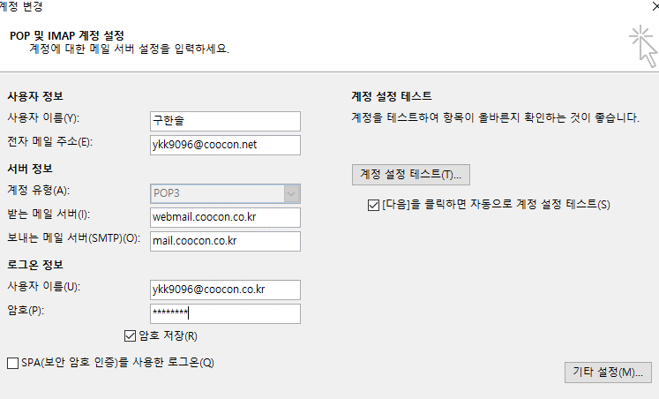
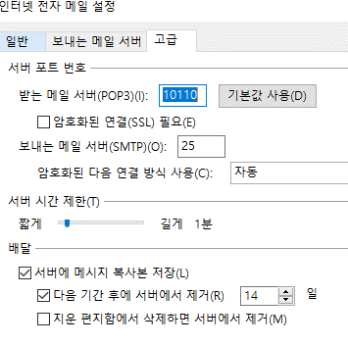

예시 화면

